Sheet1
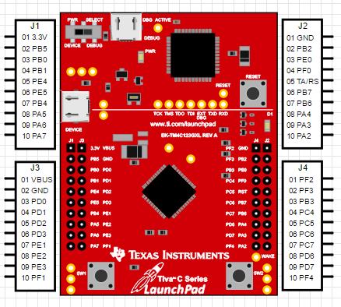
J1 |  |  |  |  |  |  | J4
No. | Puertos, entradas y salidas digitales | Entradas análogicas | Salidas análogicas | I2C | SPI | Serial | No. | Puertos, entradas y salidas digitales | Entradas análogicas | Salidas análogicas | I2C | SPI | Serial
1 |  |  | +3.3v |  |  |  | 1 | PF_2 | LED AZUL | PF_2 | LED AZUL | SCK(1) | LED AZUL
2 | PB_5 | A11 |  |  | CS(2) |  | 2 | PF_3 | LED VERDE | PF_3 | LED VERDE | CS(1) | LED VERDE
3 | PB_0 |  |  |  |  | RX(1) | 3 | PB_3 |  | PB_3 | SDA(0)
4 | PB_1 |  |  |  |  | TX(1) | 4 | PC_4 |  | PC_4 |  |  | RX(1)
5 | PE_4 | A9 | PE_4 | SCL(2) |  | RX(5) | 5 | PC_5 |  | PC_5 |  |  | TX(1)
6 | PE_5 | A8 | PE_5 | SDA(2) |  | TX(5) | 6 | PC_6 |  | PC_6 |  |  | RX(3)
7 | PB_4 | A10 |  |  | SCK(2) |  | 7 | PC_7 |  | PC_7 |  |  | TX(3)
8 | PA_5 |  | PA_5 |  | MOSI(0) |  | 8 | PD_6 |  | PD_6 |  |  | RX(2)
9 | PA_6 |  | PA_6 | SCL(1) |  |  | 9 | PD_7 |  | PD_7 |  |  | TX(2)
10 | PA_7 |  | PA_7 | SDA(1) |  |  | 10 | PF_4 | Push 1 | PF_4 |  | Push 1

J3 |  |  |  |  |  |  | J2
No. | Puertos, entradas y salidas digitales | Entradas análogicas | Salidas análogicas | I2C | SPI | Serial | No. | Puertos, entradas y salidas digitales | Entradas análogicas | Salidas análogicas | I2C | SPI | Serial
1 |  |  | Vbus |  |  |  | 1 |  |  | GND
2 |  |  | GND |  |  |  | 2 | PB_2 |  | PB_2 | SCL(0)
3 | PD_0 | A7 |  | SCL(3) | SCK(3) |  | 3 | PE_0 | A3 |  |  |  | RX(7)
4 | PD_1 | A6 |  | SDA(3) | CS(3) |  | 4 | PF_0 |  | Push 2 |  | MISO(1) | Push 2
5 | PD_2 | A5 |  |  | MISO(3) |  | 5 |  |  | Reset
6 | PD_3 | A4 |  |  | MOSI(3) |  | 6 | PB_7 |  |  |  | MOSI(2)
7 | PE_1 | A2 | PE_1 |  |  | TX(7) | 7 | PB_6 |  |  |  | MISO(2)
8 | PE_2 | A1 | PE_2 |  |  |  | 8 | PA_4 |  | PA_4 |  | MISO(0)
9 | PE_3 | A0 | PE_3 |  |  |  | 9 | PA_3 |  | PA_3 |  | CS(0)
10 | PF_1 |  | LED ROJO |  | MOSI(1) | LED ROJO | 10 | PA_2 |  | PA_2 |  | SCK(0)

 | Hardware
 | Puertos, entradas y salidas digitales
 | Entradas análogicas
 | Salidas análogicas
 | I2C
 | SPI
 | Serial |  |  |  |  |  |  | `

